Sheet1
Bài 3:
 | menuconfig có tác dụng cụ thể gì? Bỏ đi có được không?

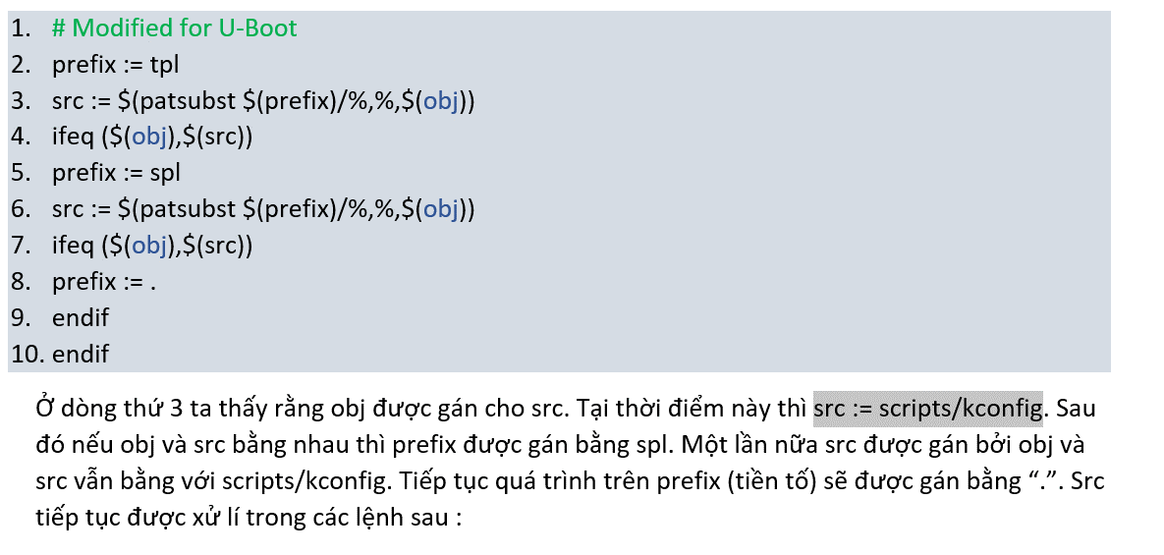
Thứ 3: những biến prefix thay đổi liên tục làm sao để xác định ở thời điểm này nó đang là gì?

Thứ 3: ở đây src được gán vs giá trị của obj thì cái lệnh ifeq phía sau luôn luôn đúng. Vậy lệnh if liệu có cần thiết?

Thứ 1: biến "obj" được config ở đâu? tại sao lại khẳng định đc obj đang ở "script/kconfig"

 | /Makefile: 212

theo như ở đây thì obj đang ở thư mục "/scripts"

Bài 4:

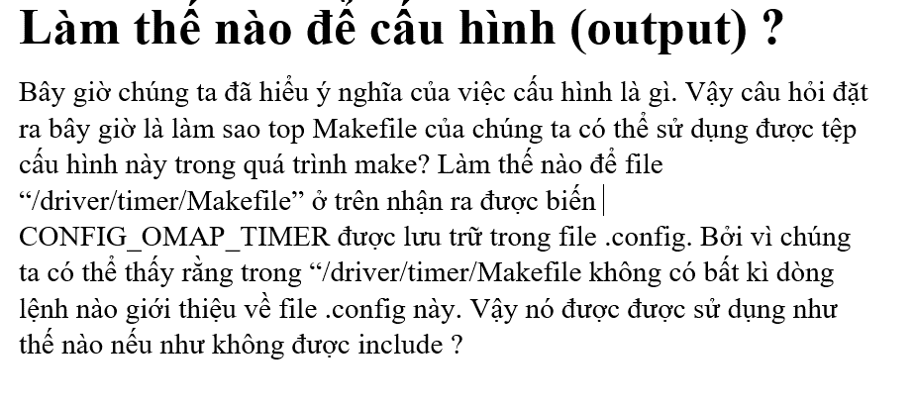

CONFIG_OMAP_TIMER được khai báo trong "am335x_boneblack_vboot_defconfig" sao ở đây lại ghi .config nào?

 | /Makefile : 538

ý nghĩa dòng lệnh này là là để define giá trị cho $(KCONFIG_CONFIG)?

